Setup e pormenor dos anéis
Arranjo experimental
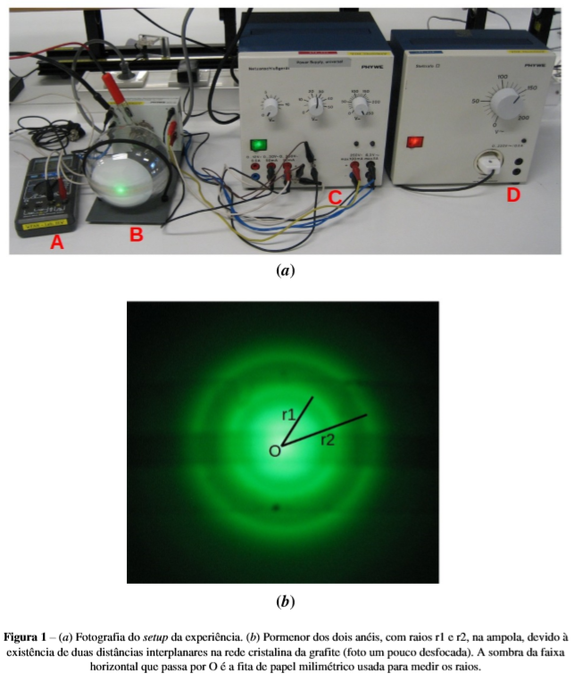
 | Legenda:
 | A | Voltímetro
 | B | Ampola de vácuo com lamina policristalina de grafite
 | C, D | Fontes de alimentação

1ª Análise
$$2dsin\left(θ\right)=mλ⟺$$
m=1:
$$⟺\frac{sin(θ)}{λ}=\frac{1}{2d}⟺$$
$$⟺m=\frac{1}{2d}$$
$${σ_{d}}^{2}={σ_{m}}^{2}×{\frac{∂d}{∂m}}^{2}⇔$$
$$⇔σ_{d}=σ_{m}×\frac{1}{2m^{2}}⇔$$
$$⇔σ_{d}=\frac{σ_{m}}{2m^{2}}$$
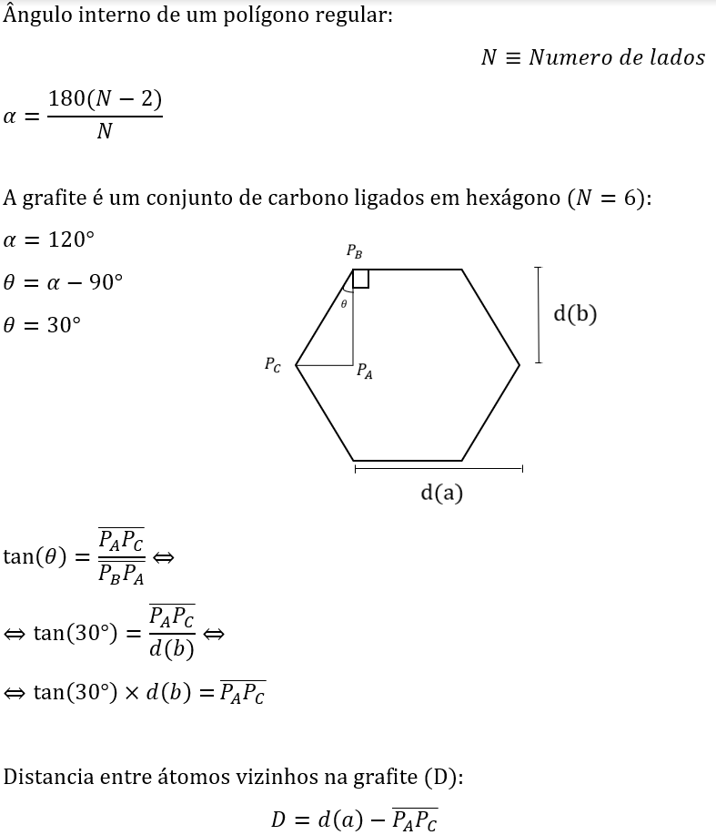
Tabela com os valores medidos dos diâmetros dos aneis correspondentes a m=1, para vários valores do potencial acelerador, V
 | P | D(A) | D(B)
 | Potencial | Diâmetro A | Diâmetro B | λ | sin(θA) | sin(θB)
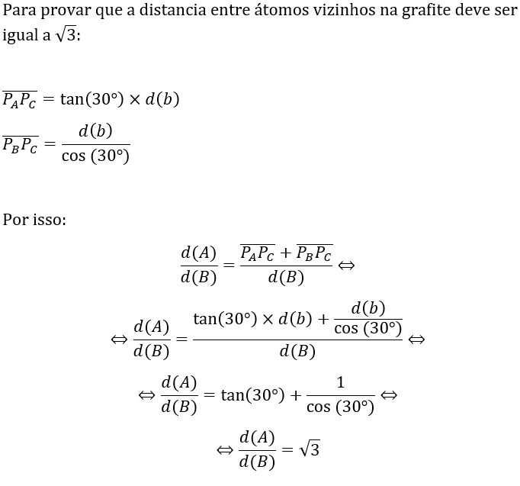
 | (kV) | (mm) | (mm) | (pm)
 | 2.00 | 35 | 58 | 27 | 0.07 | 0.11 | 204 | 123 | 1.66 | 3 | 2
 | 2.50 | 31 | 52 | 25 | 0.06 | 0.10 | 206 | 123 | 1.68 | Desvio padrão da população de r
 | 3.00 | 29 | 48 | 22 | 0.06 | 0.09 | 201 | 121 | 1.66 | 0.03 |  | d(A) (pm) | d(B) (pm)
 | 3.50 | 27 | 44 | 21 | 0.05 | 0.08 | 200 | 122 | 1.63 |  |  | 206 | 126
 | 4.00 | 25 | 41 | 19 | 0.05 | 0.08 | 202 | 123 | 1.64
 | 4.50 | 24 | 39 | 18 | 0.05 | 0.08 | 198 | 122 | 1.62 |  |  | Razão entre d(A) e d(B) |  | Raiz(3)
 | 5.00 | 23 | 37 | 17 | 0.04 | 0.07 | 196 | 122 | 1.61 |  |  | 1.64 |  | 1.73
 | 5.50 | 22 | 36 | 17 | 0.04 | 0.07 | 195 | 119 | 1.64
 | 6.00 | 21 | 35 | 16 | 0.04 | 0.07 | 196 | 118 | 1.67 |  |  | Distância entre átomos vizinhos na grafite (pm)
 | 6.50 | 20 | 33 | 15 | 0.04 | 0.06 | 198 | 120 | 1.65 |  |  | 134
 | 7.00 | 19 | 32 | 15 | 0.04 | 0.06 | 201 | 119 | 1.68
 | 7.50 | 18 | 31 | 14 | 0.03 | 0.06 | 205 | 119 | 1.72 |  |  | σ(d(A)) (pm) | σ(d(B)) (pm) | σ(r)
 | 8.00 | 18 | 30 | 14 | 0.03 | 0.06 | 198 | 119 | 1.67 |  |  | 3 | 1 | 0.03
Os erros das medições diretas da experiência:
$σ_{p}\text{=0,01} \text{kV}$ (Erro do voltimetro)
${ σ}_{R}\text{=}\text{ 0,5 }\text{mm}$
Já em D(A) e D(B):
$σ_{d}=0,5 mm$ (Erro de leitura da fita de papel milimetrico, mas como não há certezas do local onde se deve considerar o ponto de maior intensidade , e fazendo a medição do raio o papel fica assente numa semiesfera (2ª Análise terá em conta esse erro), o erro é indeterminado).
 | 8.50 | 17 | 29 | 13 | 0.03 | 0.06 | 203 | 119 | 1.71
 | 9.00 | 17 | 28 | 13 | 0.03 | 0.05 | 198 | 120 | 1.65
 | 9.50 | 16 | 27 | 13 | 0.03 | 0.05 | 204 | 121 | 1.69
 | 10.00 | 16 | 26 | 12 | 0.03 | 0.05 | 199 | 123 | 1.63
$$r≡Razão entre d(A) e d(B)$$
$${σ_{r}}^{2}={σ_{d(A)}}^{2}×{\frac{∂r}{∂d(A)}}^{2}+{σ_{d(B)}}^{2}×{\frac{∂r}{∂d(B)}}^{2}⇔$$
$$⇔σ_{r}=\sqrt{\frac{{σ_{d(A)}}^{2}}{{d(B)}^{2}}+\frac{{σ_{d(B)}}^{2}×{d(A)}^{2}}{{d(B)}^{4}}}$$

 | constantes |  |  | Raio da ampola
 | h (J.s) | 6.6261E-34 |  | R (mm) | 65
 | c (m/s) | 2.9979E+08
 | e (C) | 1.6022E-19
 | m (kg) | 9.1094E-31

A razão entre d(A) e d(B) como mostrado acima deve ser $\sqrt{3}$ , o valor obtido considerando o erro:
$$r=\left[1,61;1,67\right]$$
Como $\sqrt{3}≃1,73$ podemos concluir que a medição dos diametros não foi feita nos pontos de maior intensidade principalmente no menor diametro (por dificuldade de identificação) , o que causou um erro sistematico na medida do diametro que afetou diretamente o valor da razão.
Grafico de sin(θ) em função do comprimento de onda (A)
Grafico de sin(θ) em função do comprimento de onda (B)
A |  |  |  |  |  |  |  |  |  |  |  |  |  |  |  |  |  |  | Não relativista
 |  |  |  |  |  |  |  |  |  | B |  |  |  |  |  |  |  |  | v (m/s) | Percentagem da velocidade da luz
SUMÁRIO DOS RESULTADOS |  |  |  |  |  |  |  |  |  | SUMÁRIO DOS RESULTADOS |  |  |  |  |  |  |  |  | 5.9E+07 | 20%
Para verificar que os efeitos relativisticos são desprezados, $γ≃1$(Calcula se com a velocidade quando a energia é 10kV porquê vão ser os eletrões com maior velocidade):
$$γ=\frac{1}{\sqrt{1−{\left(\frac{v}{c}\right)}^{2}}}⇔$$
$$⇔γ=\frac{1}{\sqrt{1−{\left(0,2\right)}^{2}}}⇔$$
$$⇔γ≃1$$
Logo , podemos concluir que se deprezam os efeitos relativisticos.
Estatística de regressão |  |  |  |  |  |  |  |  |  | Estatística de regressão
R múltiplo | 0.99808569044 |  |  |  |  |  |  |  |  | R múltiplo | 0.99907920761
Quadrado de R | 0.99617504547 |  |  |  |  |  |  |  |  | Quadrado de R | 0.99815926309
Quadrado de R ajustado | 0.9959200485 |  |  |  |  |  |  |  |  | Quadrado de R ajustado | 0.99803654729
Erro-padrão | 0.00069013673791 |  |  |  |  |  |  |  |  | Erro-padrão | 0.0007834491297
Observações | 17 |  |  |  |  |  |  |  |  | Observações | 17

ANOVA |  |  |  |  |  |  |  |  |  | ANOVA
 | gl | SQ | MQ | F | F de significância |  |  |  |  |  | gl | SQ | MQ | F | F de significância
Regressão | 1 | 0.0018606767622 | 0.0018606767622 | 3906.6152435 | 1.5034629513E-19 |  |  |  |  | Regressão | 1 | 0.004992533453 | 0.004992533453 | 8133.9102989 | 6.2294889044E-22
Residual | 15 | 7.1443307551E-06 | 4.7628871701E-07 |  |  |  |  |  |  | Residual | 15 | 9.2068880825E-06 | 6.1379253884E-07
Total | 16 | 0.0018678210929 |  |  |  |  |  |  |  | Total | 16 | 0.0050017403411

 | Coeficientes | Erro-padrão | Stat t | valor P | 95% inferior | 95% superior | Inferior 95,0% | Superior 95,0% |  |  | Coeficientes | Erro-padrão | Stat t | valor P | 95% inferior | 95% superior | Inferior 95,0% | Superior 95,0%
Interceptar | 0.0012357247015 | 0.00068512153247 | 1.8036576621 | 0.091403447358 | -0.00022457727754 | 0.0026960266805 | -0.00022457727754 | 0.0026960266805 |  | Interceptar | 0.0027956774765 | 0.00077775582558 | 3.5945439231 | 0.0026552046174 | 0.0011379301755 | 0.0044534247775 | 0.0011379301755 | 0.0044534247775
Variável X 1 | 0.0024234739688 | 3.8773770823E-05 | 62.50292188 | 1.5034629513E-19 | 0.0023408296326 | 0.002506118305 | 0.0023408296326 | 0.002506118305 |  | Variável X 1 | 0.0039697520723 | 4.4016316389E-05 | 90.188193789 | 6.2294889044E-22 | 0.0038759335148 | 0.0040635706299 | 0.0038759335148 | 0.0040635706299

2ª Análise
$$2dsin\left(θ\right)=mλ⟺$$
m=1:
$$⟺\frac{sin(θ)}{λ}=\frac{1}{2d}⟺$$
$$⟺m=\frac{1}{2d}$$
$${σ_{d}}^{2}={σ_{m}}^{2}×{\frac{∂d}{∂m}}^{2}⇔$$
$$⇔σ_{d}=σ_{m}×\frac{1}{2m^{2}}⇔$$
$$⇔σ_{d}=\frac{σ_{m}}{2m^{2}}$$
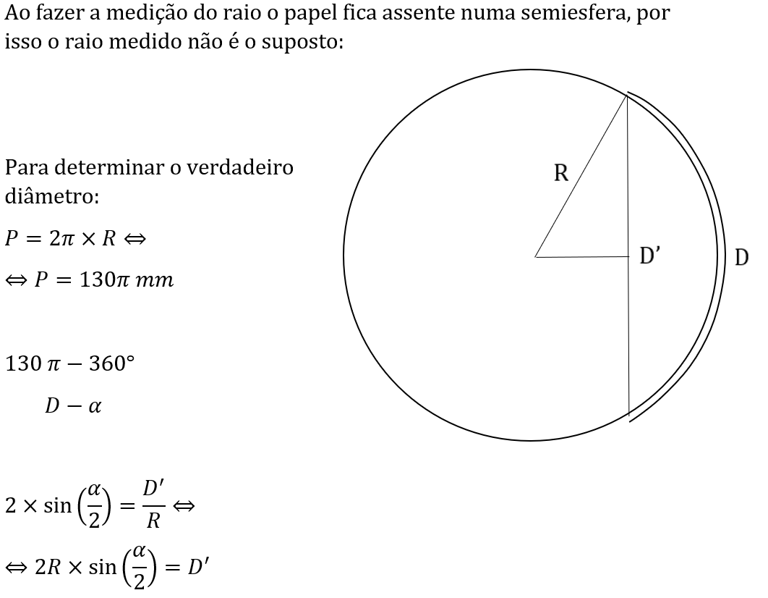
Grafico de sin(θ) em função do comprimento de onda (A)
P | D(A) | D(B) |  |  | D'(A) | D'(B)
Potencial | Diâmetro A | Diâmetro B | α(A) | α(B) | Diâmetro real de A | Diâmetro real de B | λ | sin(θA) | sin(θB)
(kV) | (mm) | (mm) | (Graus) | (Graus) | (mm) | (mm) | (pm)
2.00 | 35 | 58 | 30.9 | 51.1 | 35 | 56 | 27 | 0.07 | 0.11
2.50 | 31 | 52 | 27.3 | 45.8 | 31 | 51 | 25 | 0.06 | 0.10
3.00 | 29 | 48 | 25.6 | 42.3 | 29 | 47 | 22 | 0.06 | 0.09
3.50 | 27 | 44 | 23.8 | 38.8 | 27 | 43 | 21 | 0.05 | 0.08 |  |  |  |  |  | d'(A) (pm) | d'(B) (pm)
4.00 | 25 | 41 | 22.0 | 36.1 | 25 | 40 | 19 | 0.05 | 0.08 |  |  |  |  |  | 210 | 133
4.50 | 24 | 39 | 21.2 | 34.4 | 24 | 38 | 18 | 0.05 | 0.07
5.00 | 23 | 37 | 20.3 | 32.6 | 23 | 37 | 17 | 0.04 | 0.07 |  |  |  |  |  | Razão entre d'(A) e d'(B) |  | Raiz(3)
Grafico de sin(θ) em função do comprimento de onda (B)
5.50 | 22 | 36 | 19.4 | 31.7 | 22 | 36 | 17 | 0.04 | 0.07 |  |  |  |  |  | 1.58 |  | 1.73
6.00 | 21 | 35 | 18.5 | 30.9 | 21 | 35 | 16 | 0.04 | 0.07
6.50 | 20 | 33 | 17.6 | 29.1 | 20 | 33 | 15 | 0.04 | 0.06 |  |  |  |  |  | Distância entre átomos vizinhos na grafite (pm)
7.00 | 19 | 32 | 16.7 | 28.2 | 19 | 32 | 15 | 0.04 | 0.06 |  |  |  |  |  | 134
7.50 | 18 | 31 | 15.9 | 27.3 | 18 | 31 | 14 | 0.03 | 0.06
8.00 | 18 | 30 | 15.9 | 26.4 | 18 | 30 | 14 | 0.03 | 0.06 |  |  |  |  |  | σ(d'(A)) (pm) | σ(d'(A)) (pm) | σ(r)
8.50 | 17 | 29 | 15.0 | 25.6 | 17 | 29 | 13 | 0.03 | 0.06 |  |  |  |  |  | 4 | 2 | 0.03
9.00 | 17 | 28 | 15.0 | 24.7 | 17 | 28 | 13 | 0.03 | 0.05
9.50 | 16 | 27 | 14.1 | 23.8 | 16 | 27 | 13 | 0.03 | 0.05
10.00 | 16 | 26 | 14.1 | 22.9 | 16 | 26 | 12 | 0.03 | 0.05

Nesta análise o principal objetivo é remover o erro feito na medição do diametro, note-se porem que as medidas feitas têm um défice associado dada a dificuldade de encontrar o ponto mais intenso, por isso a tentativa de correção apenas prova que este erro já foi corrigido:
$r^{′}=\left[1,55;1,61\right]$; $r=\left[1,61;1,67\right]$; $\frac{d(a)}{d(b)}= \sqrt{3}$
constantes |  |  | Raio da ampola
h (J.s) | 6.6261E-34 |  | R (mm) | 65
c (m/s) | 2.9979E+08 |  | Perimetro da ampola
e (C) | 1.6022E-19 |  | P (mm) | 408
m (kg) | 9.1094E-31

A |  |  |  |  |  |  |  |  |  | B
SUMÁRIO DOS RESULTADOS |  |  |  |  |  |  |  |  |  | SUMÁRIO DOS RESULTADOS

Estatística de regressão |  |  |  |  |  |  |  |  |  | Estatística de regressão
R múltiplo | 0.9979171749 |  |  |  |  |  |  |  |  | R múltiplo | 0.99888253424
Quadrado de R | 0.99583868797 |  |  |  |  |  |  |  |  | Quadrado de R | 0.99776631721
Quadrado de R ajustado | 0.99556126716 |  |  |  |  |  |  |  |  | Quadrado de R ajustado | 0.99761740502
Erro-padrão | 0.00070672814708 |  |  |  |  |  |  |  |  | Erro-padrão | 0.00081947676601
Observações | 17 |  |  |  |  |  |  |  |  | Observações | 17

ANOVA |  |  |  |  |  |  |  |  |  | ANOVA
 | gl | SQ | MQ | F | F de significância |  |  |  |  |  | gl | SQ | MQ | F | F de significância
Regressão | 1 | 0.0017928945539 | 0.0017928945539 | 3589.6323557 | 2.8293550509E-19 |  |  |  |  | Regressão | 1 | 0.0044995790807 | 0.0044995790807 | 6700.3671273 | 2.6592010267E-21
Residual | 15 | 7.4919701082E-06 | 4.9946467388E-07 |  |  |  |  |  |  | Residual | 15 | 1.007313255E-05 | 6.7154217003E-07
Total | 16 | 0.001800386524 |  |  |  |  |  |  |  | Total | 16 | 0.0045096522132

 | Coeficientes | Erro-padrão | Stat t | valor P | 95% inferior | 95% superior | Inferior 95,0% | Superior 95,0% |  |  | Coeficientes | Erro-padrão | Stat t | valor P | 95% inferior | 95% superior | Inferior 95,0% | Superior 95,0%
Interceptar | 0.0017523025214 | 0.00070159237231 | 2.4976077143 | 0.024621776243 | 0.00025689377824 | 0.0032477112645 | 0.00025689377824 | 0.0032477112645 |  | Interceptar | 0.0051239839349 | 0.00081352165001 | 6.2985219076 | 1.427448641E-05 | 0.0033900035837 | 0.0068579642861 | 0.0033900035837 | 0.0068579642861
Variável X 1 | 0.0023789223487 | 3.9705921601E-05 | 59.913540671 | 2.8293550509E-19 | 0.0022942911802 | 0.0024635535173 | 0.0022942911802 | 0.0024635535173 |  | Variável X 1 | 0.0037686763024 | 4.6040447603E-05 | 81.855770275 | 2.6592010267E-21 | 0.0036705434112 | 0.0038668091935 | 0.0036705434112 | 0.0038668091935

